取組例
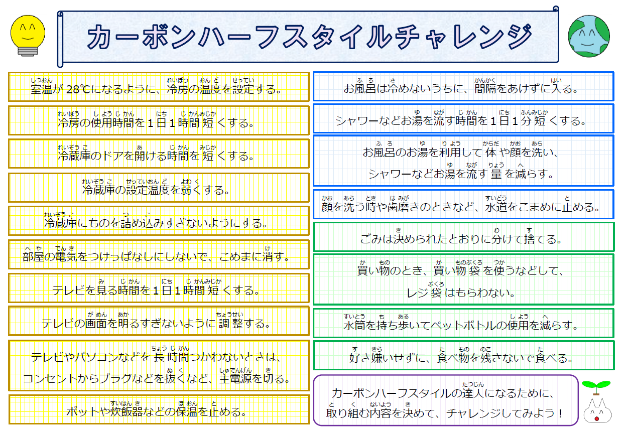

チェックシート
 | 「カーボンハーフスタイルチャレンジ」チェックシート

ひ
日にち
 |  |  |  |  |  |  |  |  | 学校名
 |  |  |  |  |  |  |  |  |  | 年 |  | 組 | 名前

と く ないよう き
取り組む内容を決めて☆マークにしよう！
できたら
○をつけよう！
 |  | / ( ) | / ( ) | / ( ) | / ( ) | / ( ) | / ( ) | / ( ) | / ( ) | / ( ) | / ( ) | 達成数 |  | 目標
 | 室温が28℃になるように、冷房の温度を設定する。 |  |  |  |  |  |  |  |  |  |  | 0%
 | 冷房の使用時間を1日1時間短くする |  |  |  |  |  |  |  |  |  |  | 0%
 | 冷蔵庫のドアを開ける時間を短くする。 |  |  |  |  |  |  |  |  |  |  | 0%
 | 冷蔵庫の設定温度を弱くする。 |  |  |  |  |  |  |  |  |  |  | 0%
 | 冷蔵庫にものを詰め込みすぎないようにする。 |  |  |  |  |  |  |  |  |  |  | 0%
 | 部屋の電気をつけっぱなしにしないで、こまめに消す。 |  |  |  |  |  |  |  |  |  |  | 0%
 | テレビを見る時間を1日1時間短くする。 |  |  |  |  |  |  |  |  |  |  | 0% |  | 工夫したこと
 | テレビの画面を明るすぎないように調整する。 |  |  |  |  |  |  |  |  |  |  | 0%
 | テレビやパソコンなどを長時間使わないときは、コンセントからプラグを抜くなど、主電源を切る。 |  |  |  |  |  |  |  |  |  |  | 0%
 | ポットや炊飯器などの保温を止める。 |  |  |  |  |  |  |  |  |  |  | 0%
 | お風呂は冷めないうちに、間隔をあけずに入る。 |  |  |  |  |  |  |  |  |  |  | 0%
 | シャワーなどお湯を流す時間を1日1分短くする。 |  |  |  |  |  |  |  |  |  |  | 0%
 | お風呂のお湯を利用して体や頭を洗い、シャワーなどお湯を流す量を減らす。 |  |  |  |  |  |  |  |  |  |  | 0% |  | 感想
 | 顔を洗う時や、歯磨きのときなど、水道をこまめに止める。 |  |  |  |  |  |  |  |  |  |  | 0%
 | ごみは決められたとおりに分けて捨てる。 |  |  |  |  |  |  |  |  |  |  | 0%
 | 買い物のとき、買い物袋を使うなどして、レジ袋はもらわない。 |  |  |  |  |  |  |  |  |  |  | 0%
 | 水筒を持ち歩いてペットボトルの使用を減らす。 |  |  |  |  |  |  |  |  |  |  | 0%
 | 好き嫌いせずに、食べ物を残さないで食べる。 |  |  |  |  |  |  |  |  |  |  | 0%
達成度 |  |  |  |  |  |  |  |  |  |  |  | #DIV/0! | 0

